1
1) Dada la serie temporal susceptible de ser representada a través del modelo: 𝑍𝑡 = 0.4𝑍𝑡−1 − 1.2𝑍𝑡−2 + 𝑎𝑡
a) Comprobar si el modelo es estacionario.
b) En caso de que sea estacionario, calcule la función de autocorrelación.

El modelo no es estacionario porque el segundo de sus coeficientes es mayor a 1 en valor absoluto
Además, la diferencia entre Phi2 y Phi1 es mayor a 1

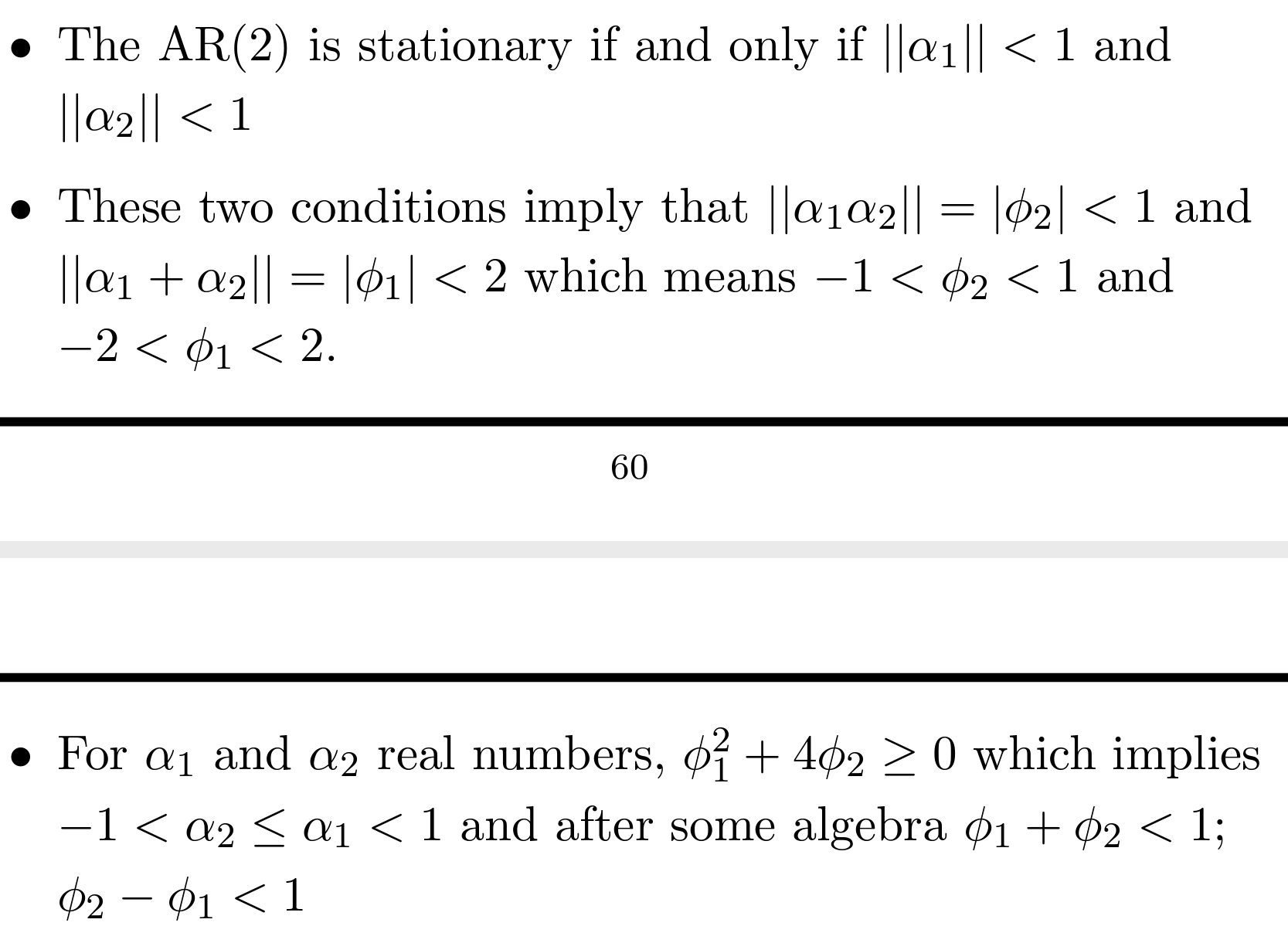
 | Internet

 | Guia

 | Simulador AR2

2
2) Dada la serie temporal susceptible de ser representada a través del modelo: 𝑍𝑡 = −0.6𝑍𝑡−1 + 0.3𝑍𝑡−2 + 𝑎𝑡, a) Comprobar que el modelo es estacionario.
b) En caso de que sea estacionario, calcule la función de autocorrelación.

a) | El modelo sí es estacionario porque ambos de sus coeficientes son menores a 1 en valor absoluto, la suma es menor a 1 y la diferencia sigue siendo menor a 1

 |  | phi1 = | -0.6
 |  | phi2= | 0.3
b)
 |  |  |  | p1 | -0.85714285714
 |  |  |  | p2 | 0.81428571429
 |  |  |  | p3 | -0.74571428571
 |  |  |  | p4 | 0.69171428571
 |  |  |  | p5 | -0.63874285714
 |  |  |  | p6 | 0.59076
 |  |  |  | p7 | -0.54607885714
 |  |  |  | p8 | 0.50487531429
 |  |  |  | p9 | -0.46674884571
 |  |  |  | p10 | 0.43151190171

3
3) Dada la función de autocorrelación (AC) y la función de autocorrelación parcial (PAC) siguiente, proponga el modelo de la serie temporal que ha generado estos estadísticos (identifique el modelo)
𝜌1 = 0.625, 𝜌2 = 0.513, 𝜌3 = 0381, 𝜌4 = 0293, 𝜌5 = 0.223; 𝜙11 = 0.625, 𝜙22 = 0.2,𝜙𝑡𝑡 = 0 𝑝𝑎𝑟𝑎 𝑡 = 3,4,…
Si la varianza del término de choque es 5.5, obtenga V(Zt)

p1 | 0.625 | phi11 | 0.625 |  | Se trata de un AR2 por el número de autocorrelacines pactiales significativas que muestra
p2 | 0.513 | phi22 | 0.2
p3 | 0.381 | phitt | 0
p4 | 0.293 | phitt | 0.000
p5 | 0.223 | phitt | 0.000 |  |  |  |  | 51.727122472

 |  | 0.49948717949 |  | Phi1

 |  | 0.20082051282 |  | Phi2 |  | 0.20082051282 | Cumple

 |  |  |  |  |  | 0.70030769231 | Cumple

 |  |  |  |  |  | -0.29866666667 | Cumple

4
4) Dada la función de autocorrelación (AC) y la función de autocorrelación parcial (PAC) siguiente, proponga el modelo de la serie temporal que ha generado estos estadísticos (identifique el modelo)
𝜌1 = −0.46, 𝜌2 = −0.023, 𝜌3 = 0. −.104, 𝜌4 = −𝑂. 056, 𝜌5 = −0.049; 𝜙11 = −0.46,𝜙11 = −0.3 ,𝜙𝑡𝑡 = 0 𝑝𝑎𝑟𝑎 𝑡 = 3,4
Si la desviación estándar del término de choque es 0.9, obtenga V(Zt)

5
5. Suponga un modelo autorregresivo AR(2)
Con coeficientes de autocorrelación simples dados en la siguiente tabla. Obtenga los valores de los coeficientes autorregresivos del modelo.
Una vez obtenidos los coeficientes y suponiendo que la desviación estándar del término de ruido blanco es σ = 1.7, obtenga V(Zt)

6
6. Plantee el tipo de modelo que seleccionaría y por qué?

a)
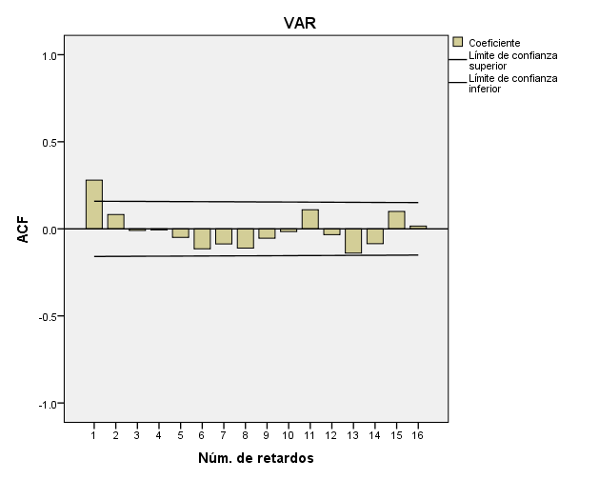
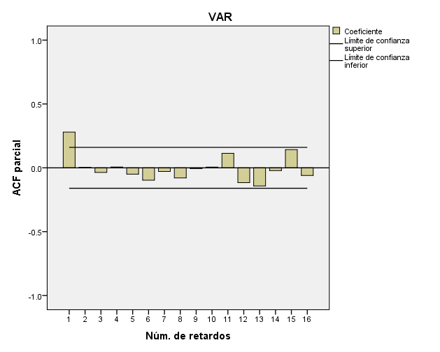

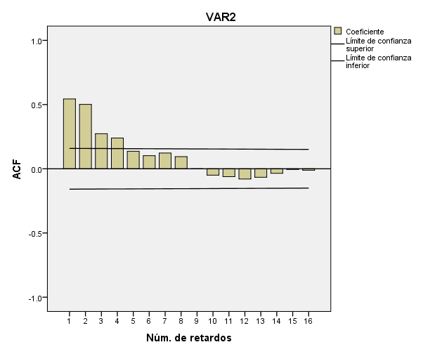
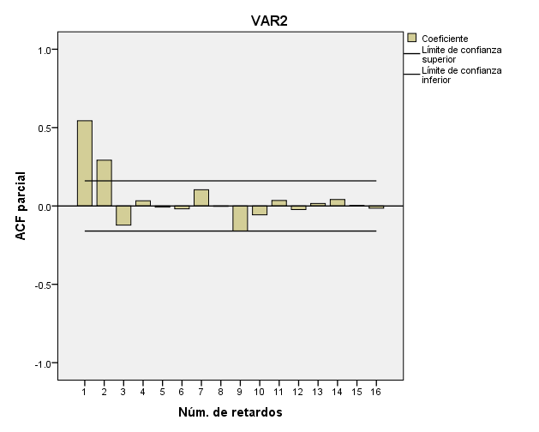
b)

7
7. Plantee el tipo de modelo que seleccionaría y por qué?

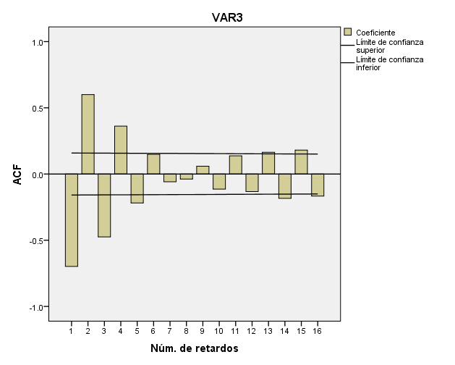
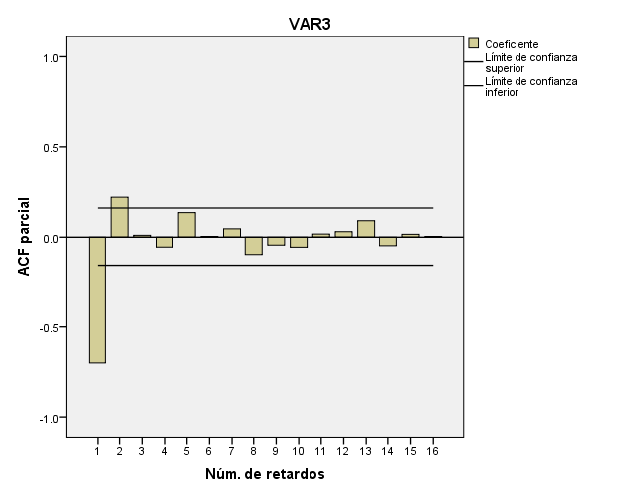
a)

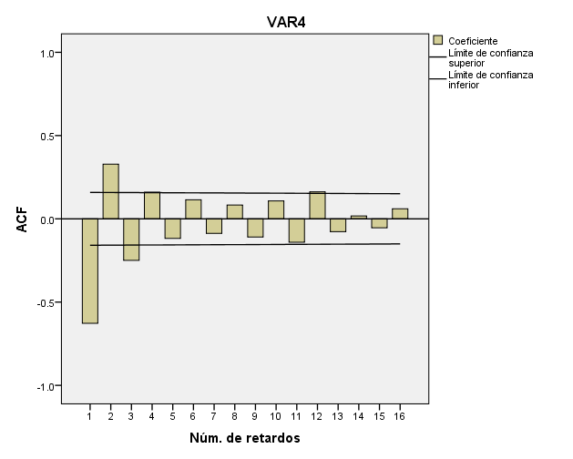
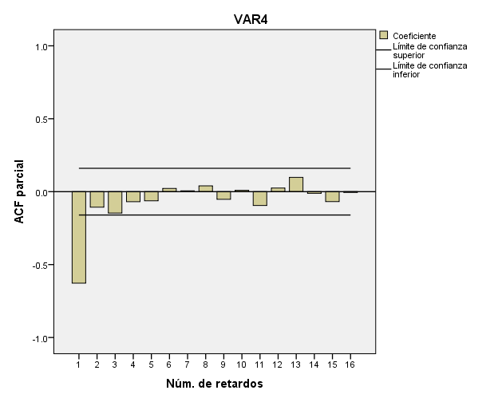
 | AR2 por la cantidad de autocorrelaciones signifcativas. Al menos uno de los coeficientes es negativo por el cambio de dirección de las barras en ACF.
b)

 | AR1 por la cantidad de autocorrelaciones signifcativas. El coeficiente es negativo

